asdad
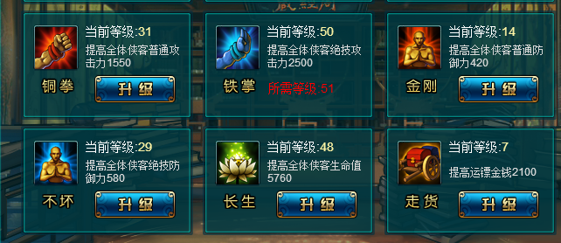
ID | 名称 | 出售贝里 | 购买璎珞价 | 描述
cfg_id | name | sell | cash | Des
 | 材料1 | 10 | 0 | 合成10级蓝装材料
102 | 材料2 | 10 | 0 | 合成10级蓝装材料
103 | 材料3 | 10 | 0 | 合成10级蓝装材料
104 | 材料4 | 15 | 0 | 合成10级紫装材料
105 | 材料5 | 15 | 0 | 合成10级紫装材料
106 | 材料6 | 15 | 0 | 合成10级紫装材料
201 | 材料7 | 15 | 0 | 合成20级蓝装材料
202 | 材料8 | 15 | 0 | 合成20级蓝装材料
203 | 材料9 | 15 | 0 | 合成20级蓝装材料
204 | 材料10 | 20 | 0 | 合成20级紫装材料
205 | 材料11 | 20 | 0 | 合成20级紫装材料
206 | 材料12 | 20 | 0 | 合成20级紫装材料

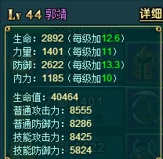
 |  |  |  |  |  |  |  |  |  |  | 换算比率 |  | 阅历增加
 |  |  |  |  | 生命 | 2892 | 生命值 | 40464 |  |  | 12 |  | 普通攻击 | 1550
 |  |  |  |  | 力量 | 1401 | 普通攻击 | 8555 |  |  | 5 |  | 技能攻击 | 2500
 |  |  |  |  | 防御 | 2622 | 普通防御 | 8286 | 技能防御 | 5824 | 3 | 2 | 普通防御 | 420
 |  |  |  |  | 内力 | 1185 | 技能攻击 | 8425 |  |  | 5 |  | 技能防御 | 580
 |  |  |  |  |  |  |  |  |  |  |  |  | 生命值 | 5760

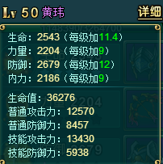
 |  |  |  |  | 生命 | 1833 | 生命值 | 27756 |  |  | 12
 |  |  |  |  | 力量 | 1774 | 普通攻击 | 10420 |  |  | 5
 |  |  |  |  | 防御 | 1821 | 普通防御 | 5883 | 技能防御 | 4222 | 3 | 2
 |  |  |  |  | 内力 | 1599 | 技能攻击 | 10495 |  |  | 5
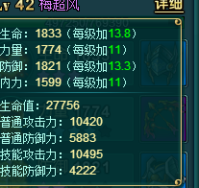
 |  |  |  |  | 生命 | 2543 | 生命值 | 36276 |  |  | 12
 |  |  |  |  | 力量 | 2204 | 普通攻击 | 12570 |  |  | 5
 |  |  |  |  | 防御 | 2679 | 普通防御 | 8457 | 技能防御 | 5938 | 3 | 2
 |  |  |  |  | 内力 | 2186 | 技能攻击 | 13430 |  |  | 5

